订单
价格吊牌订购，不需要RFID信息，其他如图 请提供设计稿 |  |  |  |  |  |  | 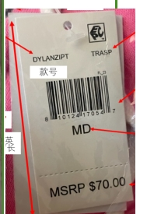
Style | Color | Size | UPC Number | MSRP | 订单数量 | 大货生产数量
JENNYVESTT | BLACK | SM | 492039357390 | 115 | 23 | 28
JENNYVESTT | BLACK | MD | 492039357406 | 115 | 36 | 41
JENNYVESTT | BLACK | LG | 492039357413 | 115 | 30 | 35
JENNYVESTT | BLACK | XLG | 492039357420 | 115 | 21 | 26
JENNYVESTT | BLACK | SM | 492039357390 | 115 | 6 | 11
JENNYVESTT | BLACK | MD | 492039357406 | 115 | 15 | 20
JENNYVESTT | BLACK | LG | 492039357413 | 115 | 18 | 23
JENNYVESTT | BLACK | XLG | 492039357420 | 115 | 11 | 16
JENNYVESTT | WNTWT | SM | 492039357437 | 115 | 23 | 28
JENNYVESTT | WNTWT | MD | 492039357444 | 115 | 36 | 41
JENNYVESTT | WNTWT | LG | 492039357451 | 115 | 30 | 35
JENNYVESTT | WNTWT | XLG | 492039357468 | 115 | 21 | 26
JENNYVESTT | WNTWT | SM | 492039357437 | 115 | 6 | 11
JENNYVESTT | WNTWT | MD | 492039357444 | 115 | 15 | 20
JENNYVESTT | WNTWT | LG | 492039357451 | 115 | 18 | 23
JENNYVESTT | WNTWT | XLG | 492039357468 | 115 | 11 | 16
货期：2024.5.15

开票信息
